Лист 1
Прайс-лист
МИР ПРЯЖИ

В валюте: руб. (курс 1).
Цены указаны на 07.08.2020

№ | Номенклатура/ Характеристика номенклатуры | Описание | Изображение | Артикул | Цена | Ед. | Остаток | Ссылка на сайт
 | Акриловая краска LuxLumi белый люминисцентный (светящийся) 20 мл | Акриловая краска LuxLumi белый люминисцентный (светящийся) 20 мл L9V20 | 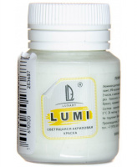 | L9V20 | 92.76 |  |  | Изображение
 | Акриловая краска LuxLumi белый люминисцентный (светящийся) 20 мл |  |  |  | 92.76 | шт | 3 | Изображение
 | Акриловая краска LuxLumi жёлто-зелёный люминисцентный (светящийся) 20 мл | Акриловая краска LuxLumi жёлто-зелёный люминисцентный (светящийся) 20 мл | 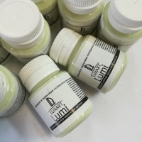 | L2V20 | 92.76 |  |  | Изображение
 | Акриловая краска LuxLumi жёлто-зелёный люминисцентный (светящийся) 20 мл |  |  |  | 92.76 | шт | 4 | Изображение
 | Акриловая краска LuxLumi Зеленый люминисцентный (светящийся) 20 мл | Акриловая краска LuxLumi Зеленый люминисцентный (светящийся) 20 мл L7V20 | 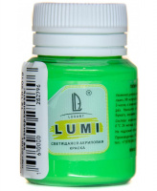 | L7V20 | 92.76 |  |  | Изображение
 | Акриловая краска LuxLumi Зеленый люминисцентный (светящийся) 20 мл |  |  |  | 92.76 | шт | 1 | Изображение
 | Акриловая краска LuxLumi Красно-оранжевый люминисцентный (светящийся) 20 мл | Акриловая краска LuxLumi Красно-оранжевый люминисцентный (светящийся) 20 мл | 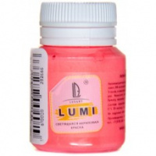 | L6V20 | 92.76 |  |  | Изображение
 | Акриловая краска LuxLumi Красно-оранжевый люминисцентный (светящийся) 20 мл |  |  |  | 92.76 | шт | 2 | Изображение
 | Акриловая краска LuxLumi розовый люминисцентный (светящийся) 20 мл | Акриловая краска LuxLumi розовый люминисцентный (светящийся) 20 мл | 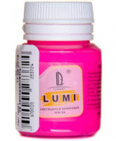 | L10V20 | 92.76 |  |  | Изображение
 | Акриловая краска LuxLumi розовый люминисцентный (светящийся) 20 мл |  |  |  | 92.76 | шт | 2 | Изображение
 | Акриловая краска LuxLumi синий люминисцентный (светящийся) 20 мл | Акриловая краска LuxLumi синий люминисцентный (светящийся) 20 мл | 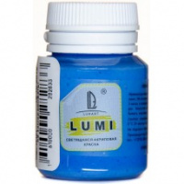 | L8V20 | 92.76 |  |  | Изображение
 | Акриловая краска LuxLumi синий люминисцентный (светящийся) 20 мл |  |  |  | 92.76 | шт | 1 | Изображение
 | Акриловая краска LuxLumi фиолетовый люминисцентный (светящийся) 20 мл | Акриловая краска LuxLumi фиолетовый люминисцентный (светящийся) 20 мл | 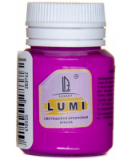 | L11V20 | 92.76 |  |  | Изображение
 | Акриловая краска LuxLumi фиолетовый люминисцентный (светящийся) 20 мл |  |  |  | 92.76 | шт | 7 | Изображение

